Kopskaits, smagums
Pārskats par valstī reģistrētajiem noziedzīgajiem nodarījumiem iedalījumā pēc administratīvās teritorijas no 01.01.2025. līdz 31.12.2025.

Valstī reģistrētie noziedzīgie nodarījumi (NN)
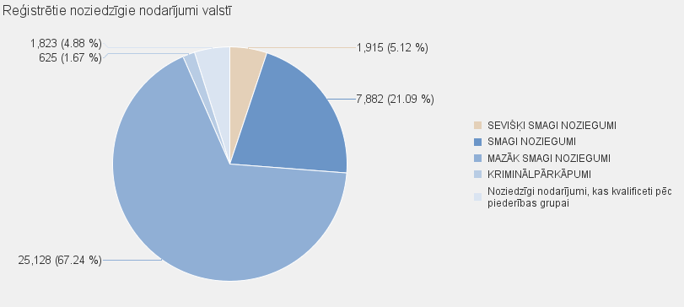
 | NN skaits |  | Noziedzīgi nodarījumi, kas kvalificēti pēc Krimināllikuma panta
 |  | KOPĀ | SEVIŠĶI SMAGI NOZIEGUMI | SMAGI NOZIEGUMI |  | MAZĀK SMAGI NOZIEGUMI | KRIMINĀLPĀRKĀPUMI |  | Noziedzīgi nodarījumi, kas kvalificeti pēc piederības grupai
Kopā valstī: | 37373 | 35550 | 1915 | 7882 |  | 25128 | 625 |  | 1823

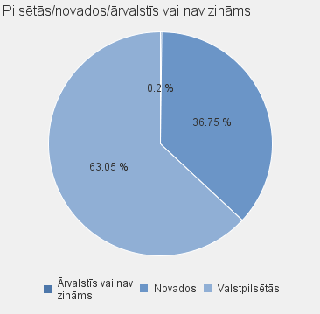
 |  |  |  |  |  |  | NN skaits |  | Noziedzīgi nodarījumi, kas kvalificēti pēc Krimināllikuma panta
 |  |  |  | Valstspilsētas/ novads/ ārvalstīs vai nav zināms | Nosaukums |  |  | Kopā | SEVIŠĶI SMAGI NOZIEGUMI | SMAGI NOZIEGUMI | MAZĀK SMAGI NOZIEGUMI | KRIMINĀLPĀRKĀPUMI | Noziedzīgi nodarījumi, kas kvalificeti pēc piederības grupai
 |  |  |  | Valstpilsētās | DAUGAVPILS |  | 2324 | 2196 | 95 | 466 | 1607 | 28 | 128
 |  |  |  | Valstpilsētās | JELGAVA |  | 1104 | 1017 | 81 | 237 | 679 | 20 | 87
 |  |  |  | Valstpilsētās | JŪRMALA |  | 961 | 906 | 30 | 169 | 696 | 11 | 55
 |  |  |  | Valstpilsētās | LIEPĀJA |  | 1389 | 1340 | 64 | 245 | 1016 | 15 | 49
 |  |  |  | Valstpilsētās | RĒZEKNE |  | 733 | 704 | 28 | 127 | 542 | 7 | 29
 |  |  |  | Valstpilsētās | RĪGA |  | 16339 | 15646 | 938 | 3432 | 11083 | 193 | 693
 |  |  |  | Valstpilsētās | VENTSPILS |  | 715 | 702 | 43 | 127 | 526 | 6 | 13
 |  |  |  | Valstpilsētās kopā |  |  | 23565 | 22511 | 1279 | 4803 | 16149 | 280 | 1054
 |  |  |  | Novados | ĀDAŽU NOVADS |  | 286 | 271 | 6 | 47 | 212 | 6 | 15
 |  |  |  | Novados | AIZKRAUKLES NOVADS |  | 551 | 539 | 21 | 119 | 381 | 18 | 12
 |  |  |  | Novados | ALŪKSNES NOVADS |  | 255 | 243 | 7 | 33 | 190 | 13 | 12
 |  |  |  | Novados | AUGŠDAUGAVAS NOVADS |  | 407 | 376 | 12 | 136 | 218 | 10 | 31
 |  |  |  | Novados | BALVU NOVADS |  | 335 | 323 | 9 | 63 | 243 | 8 | 12
 |  |  |  | Novados | BAUSKAS NOVADS |  | 594 | 564 | 28 | 121 | 386 | 29 | 30
 |  |  |  | Novados | CĒSU NOVADS |  | 555 | 528 | 25 | 96 | 398 | 9 | 27
 |  |  |  | Novados | DIENVIDKURZEMES NOVADS |  | 324 | 301 | 13 | 68 | 215 | 5 | 23
 |  |  |  | Novados | DOBELES NOVADS |  | 550 | 521 | 23 | 91 | 389 | 18 | 29
 |  |  |  | Novados | GULBENES NOVADS |  | 286 | 274 | 14 | 47 | 202 | 11 | 12
 |  |  |  | Novados | JĒKABPILS NOVADS |  | 743 | 707 | 31 | 179 | 480 | 17 | 36
 |  |  |  | Novados | JELGAVAS NOVADS |  | 291 | 251 | 25 | 51 | 165 | 10 | 40
 |  |  |  | Novados | ĶEKAVAS NOVADS |  | 377 | 356 | 13 | 101 | 240 | 2 | 21
 |  |  |  | Novados | KRĀSLAVAS NOVADS |  | 473 | 453 | 46 | 178 | 208 | 21 | 20
 |  |  |  | Novados | KULDĪGAS NOVADS |  | 386 | 378 | 13 | 70 | 278 | 17 | 8
 |  |  |  | Novados | LIMBAŽU NOVADS |  | 349 | 325 | 17 | 77 | 227 | 4 | 24
 |  |  |  | Novados | LĪVĀNU NOVADS |  | 169 | 164 | 4 | 44 | 111 | 5 | 5
 |  |  |  | Novados | LUDZAS NOVADS |  | 441 | 424 | 39 | 118 | 258 | 9 | 17
 |  |  |  | Novados | MADONAS NOVADS |  | 390 | 379 | 6 | 68 | 288 | 17 | 11
 |  |  |  | Novados | MĀRUPES NOVADS |  | 475 | 461 | 28 | 143 | 262 | 28 | 14
 |  |  |  | Novados | OGRES NOVADS |  | 587 | 523 | 25 | 151 | 340 | 7 | 64
 |  |  |  | Novados | OLAINES NOVADS |  | 285 | 265 | 4 | 79 | 177 | 5 | 20
 |  |  |  | Novados | PREIĻU NOVADS |  | 228 | 219 | 7 | 58 | 151 | 3 | 9
 |  |  |  | Novados | RĒZEKNES NOVADS |  | 495 | 463 | 23 | 100 | 333 | 7 | 32
 |  |  |  | Novados | ROPAŽU NOVADS |  | 393 | 362 | 12 | 100 | 241 | 9 | 31
 |  |  |  | Novados | SALASPILS NOVADS |  | 265 | 236 | 12 | 61 | 163 | 0 | 29
 |  |  |  | Novados | SALDUS NOVADS |  | 417 | 402 | 19 | 74 | 305 | 4 | 15
 |  |  |  | Novados | SAULKRASTU NOVADS |  | 143 | 136 | 5 | 32 | 95 | 4 | 7
 |  |  |  | Novados | SIGULDAS NOVADS |  | 292 | 269 | 7 | 54 | 204 | 4 | 23
 |  |  |  | Novados | SMILTENES NOVADS |  | 177 | 169 | 4 | 45 | 117 | 3 | 8
 |  |  |  | Novados | TALSU NOVADS |  | 347 | 333 | 27 | 78 | 224 | 4 | 14
 |  |  |  | Novados | TUKUMA NOVADS |  | 646 | 597 | 19 | 94 | 469 | 15 | 49
 |  |  |  | Novados | VALKAS NOVADS |  | 152 | 148 | 6 | 25 | 110 | 7 | 4
 |  |  |  | Novados | VALMIERAS NOVADS |  | 924 | 870 | 35 | 224 | 599 | 12 | 54
 |  |  |  | Novados | VARAKĻĀNU NOVADS |  | 27 | 27 | 2 | 8 | 16 | 1 | 0
 |  |  |  | Novados | VENTSPILS NOVADS |  | 120 | 118 | 26 | 31 | 58 | 3 | 2
 |  |  |  | Novados kopā |  |  | 13735 | 12975 | 613 | 3064 | 8953 | 345 | 760
 |  |  |  | Ārvalstīs vai nav zināms | Ārvalstīs vai nav zināms |  | 73 | 64 | 23 | 15 | 26 | 0 | 9
 |  |  |  | Ārvalstīs vai nav zināms kopā |  |  | 73 | 64 | 23 | 15 | 26 | 0 | 9
 |  |  |  |  | Pavisam: |  | 37373 | 35550 | 1915 | 7882 | 25128 | 625 | 1823

